List1
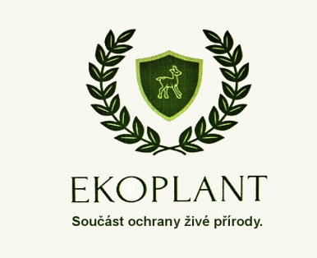
 |  |  |  | Sleva 15%

 | OBJEDNÁVKOVÝ FORMULÁŘ
 | STOP srnčatům

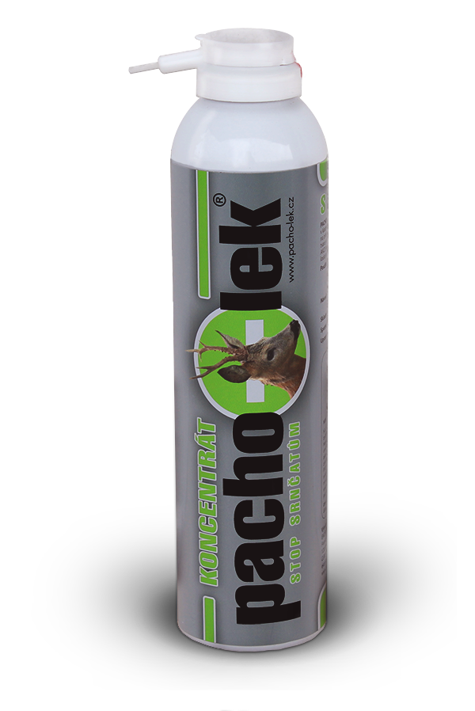
 |  |  | Datum:

ODBĚRATEL |  | DODAVATEL
Fakturační adresa:
 |  | EKOPLANT, s.r.o.
 |  | IČ: 25719602 | DIČ:CZ25719602
 |  | sídlo: Francouzská 231/12, Praha 2, 120 00
IČ: |  | prodejna: Huťská 1496, Kladno
Tel.č.:
Mail: |  | Zdena Hráchová
 |  | ekoplant@email.cz

Položka | Popis | Množství | Vaše cena bez DPH | Celkem bez DPH | Vaše cena s DPH

Koncentrát - STOP srnčatům | na záchranu srnčat | 0 | 438.84 Kč | - Kč | - Kč
Nosič BIO10-S | nepravidelný tvar | 0 | 9.92 Kč | - Kč | - Kč
 |  |  |  | - Kč | - Kč

CELKEM s DPH | - Kč | z toho DPH
 |  | - Kč | Sleva 15% | - Kč | - Kč

